Planilha1
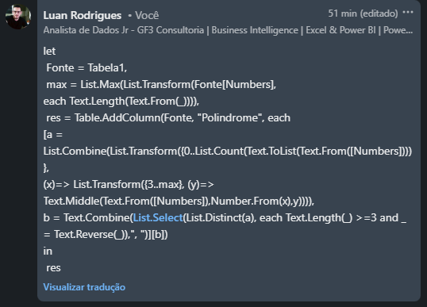

Sheet1
Numbers | Palindrome
321
2324 | 232
1313 | 131, 313
43223 | 3223
857683
717117 | 717, 171, 7117
5631365787 | 5631365, 63136, 313, 787

Encontre as subcadeias de números dados que são Palindrômicas. As subcadeias de caracteres devem ter pelo menos 3 dígitos. Ex. 31331 - 313 e 1331 são subcordas palindrômicas neste tendo um comprimento de pelo menos 3.

